Instruções
Aplicação 1: Condições de Vida da População Brasileira
Condições de Vida da População Brasileira
O IBGE divulgou em 2019 em seu livro Síntese de Indicadores Sociais: Uma Análise das Condições de Vida da População Brasileira – 2019(1), os dados e informações relativas as condições de vida dos brasileiros. Um dos temas tratados foi o sobre a população brasileira com alguma ocupação com 14 anos de idade ou mais em algum trabalho principal. A tabela abaixo foi retirada da página 19 deste livro.

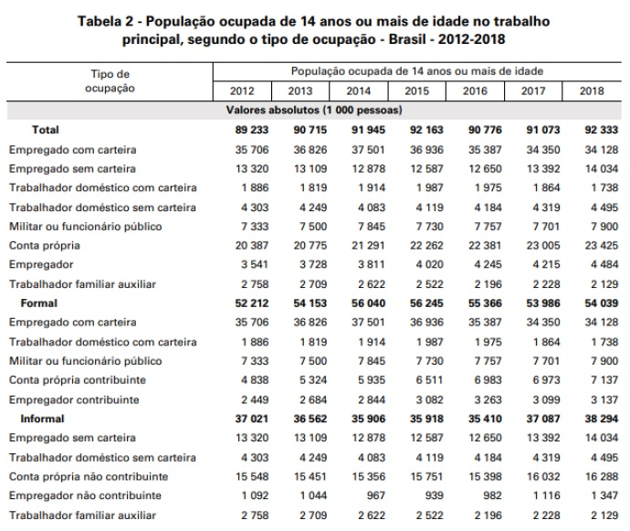
Você foi convidado a realizar algumas análises envolvendo probabilidades com relação aos dados desta tabela. Considerando apenas o ano de 2018:
a) Qual é o espaço amostral da população ocupada de 14 anos ou mais de idade?

92,333

b) Qual são os dois principais eventos destacados em negrito na tabela?
Trabalhadores em situação de formalidade e de informalidade

c) Qual a probabilidade de cada um dos dois principais eventos ocorrerem, separadamente, em relação ao espaço amostral?
Formal | 58.53%
Informal | 41.47%

d) Qual a probabilidade de o evento “Conta própria não contribuinte” ocorrer em relação ao espaço amostral?
17.64%

e) Qual a probabilidade de o evento “Empregador contribuinte” ocorrer em relação:

1. Ao espaço amostral?
3.40%

2. Ao grupo das pessoas ocupadas com 14 anos ou mais de idade que possuem um trabalho formal?
5.81%

f) Suponha que você veja a frase: “38,3 milhões de brasileiros tinham trabalhos informais em 2018, correspondendo a 71% dos trabalhadores formalizados”. Esta frase lhe causa algum incômodo? Por quê?
0.71
Está fazendo uma comparação com aos trabalhadores formalizados quando deveria comparar com o espaço amostral.

